상품제안서
창문로봇청소기 S116 | 상품코드: F23827

 |  |  |  |  |  |  | 02-412-0044 | www.easy1.co.kr
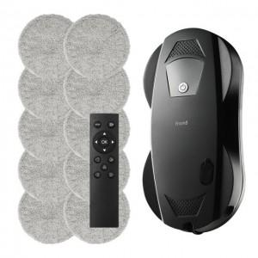 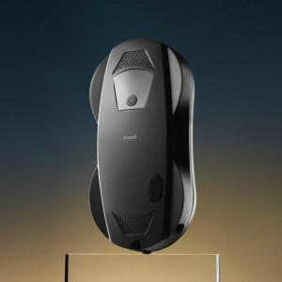 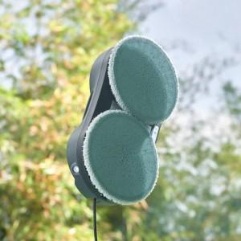

【상세/제작정보】

【인쇄/포장옵션】 | 스티커 / 포장지포장

【공급단가】 | 수량 | 10~ | 30~ | 50~ | 100~ | 200~
*VAT별도 | 단가 | 150,000원 | 145,000원 | 140,000원 | 135,000원 | 130,000원

【상품 URL】 | http://www.easy1.co.kr/src/goods_detail.php?gdno=23827

